Häst
Det finns en siffra någonstans i den här fliken - men hur får man fram den?

Fem små röda hallon
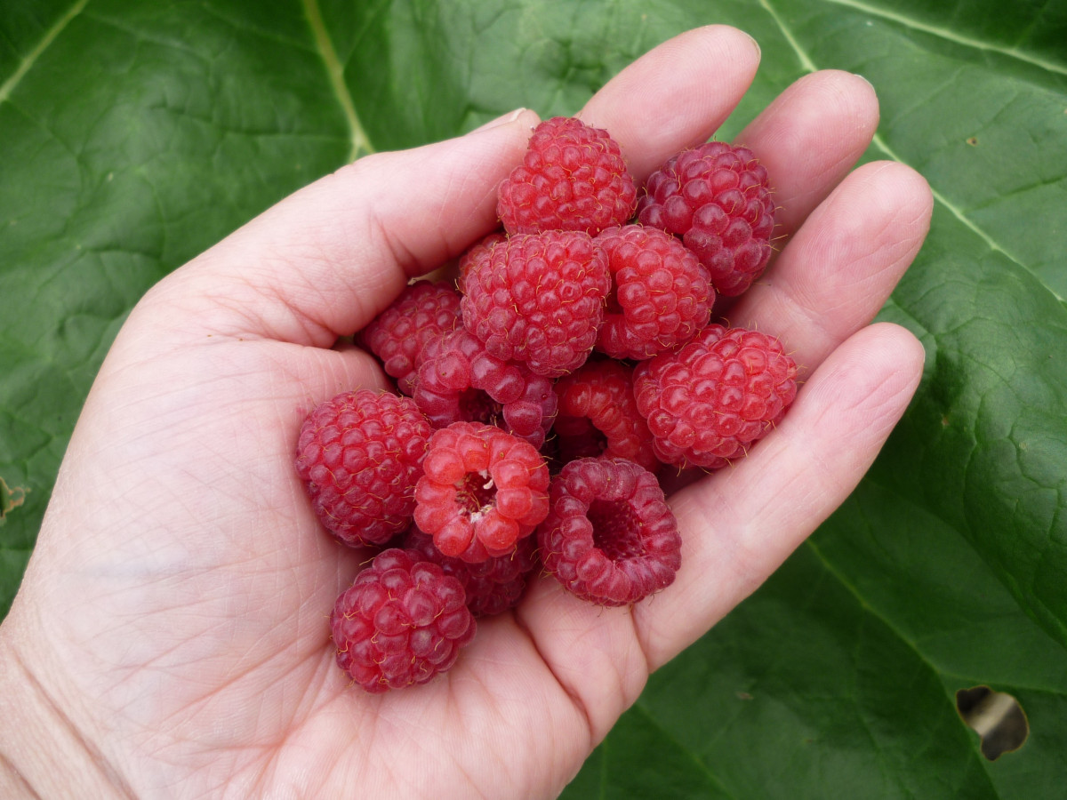

 |  | 4040

8080

 | 6060

